회의실 TV
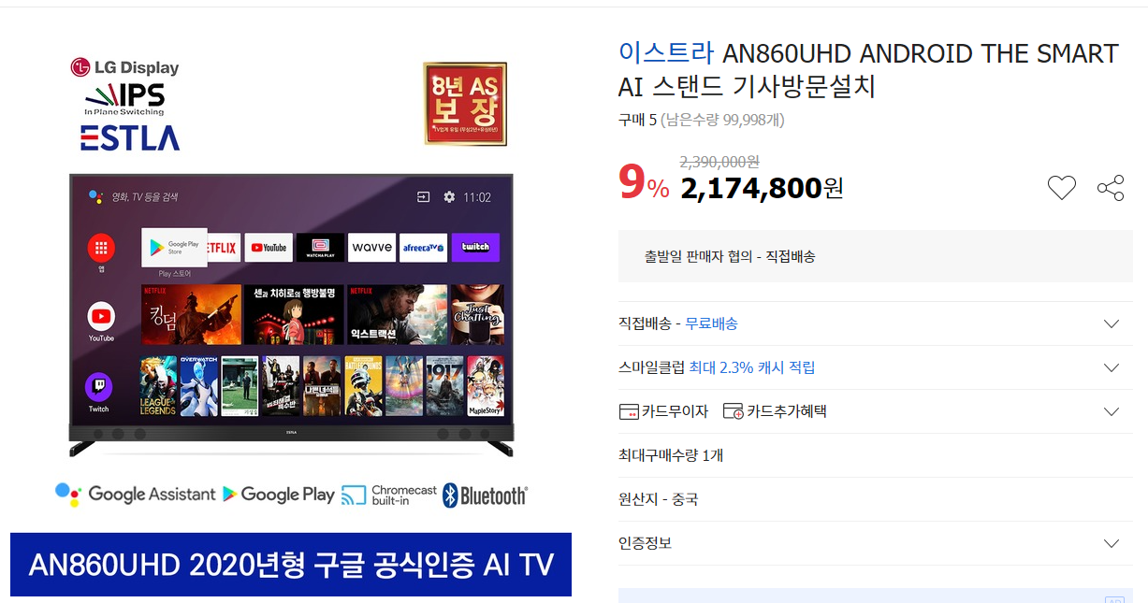
- 회의실 TV | 목록으로

미니냉장고
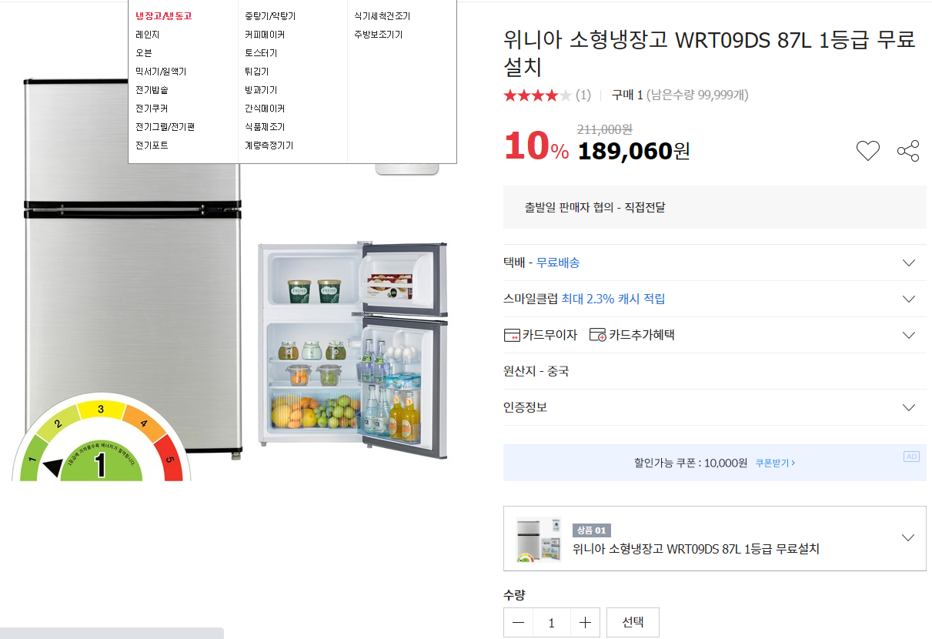
- 미니 냉장고 | 목록으로

